ER3-TC-LEADERBOARD-3
INCIDENT(BUG) REPORT (#ER3-TC-Leaderboard-3)

Data | 2021-12-03
Atribuit lui | Prichici Sanziana
Raportat de | Nechita Carina
Denumire aplicatie | Quiz App
Versiune | 1
Modul functional | Leaderboard |  | Flux(Scenariu) Testare | TS-Leaderboard
 |  |  | Caz Testare | TC-Leaderboard-3
Hardware | Laptop Asus, Proc: Intel(R) Core(TM) i7-10750H CPU @ 2.60GHz 2.59 GHz 8.00 GB RAM
Sistem operare | Windows 10 Pro, 64-bit
Gravitate eroare | MAJORA
 | MEDIE | X
 | MINORA
Status | DETECTAT | X
 | DESCHIS
 | REZOLVAT | X
 | INCHIS | X
Descriere | La finalizarea quiz-ului in limba maghiara, chiar daca este introdus un nume, nu se poate apasa pe butonul "Save" pentru a salva numele si scorul in leaderboard.
Capturi ecran | 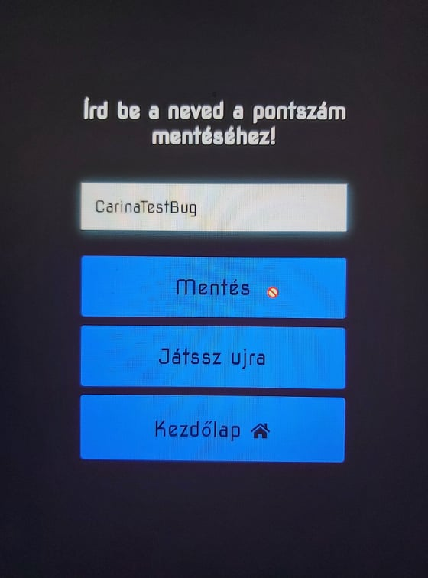

ER4-TC-Leaderboard-4
INCIDENT(BUG) REPORT (#ER4-TC-Leaderboard-4)

Data | 2021-12-03
Atribuit lui | Repede Calin
Raportat de | Nechita Carina
Denumire aplicatie | Quiz App
Versiune | 1
Modul functional | Leaderboard |  | Flux(Scenariu) Testare | TS-Leaderboard
 |  |  | Caz Testare | TC-Leaderboard-4
Hardware | Laptop Asus, Proc: Intel(R) Core(TM) i7-10750H CPU @ 2.60GHz 2.59 GHz 8.00 GB RAM
Sistem operare | Windows 10 Pro, 64-bit
Gravitate eroare | MAJORA | X
 | MEDIE
 | MINORA
Status | DETECTAT | X
 | DESCHIS
 | REZOLVAT | X
 | INCHIS | X
Descriere | La quiz-ul in limba maghiara, nu apare design-ul paginii pentru leaderboard
Capturi ecran | 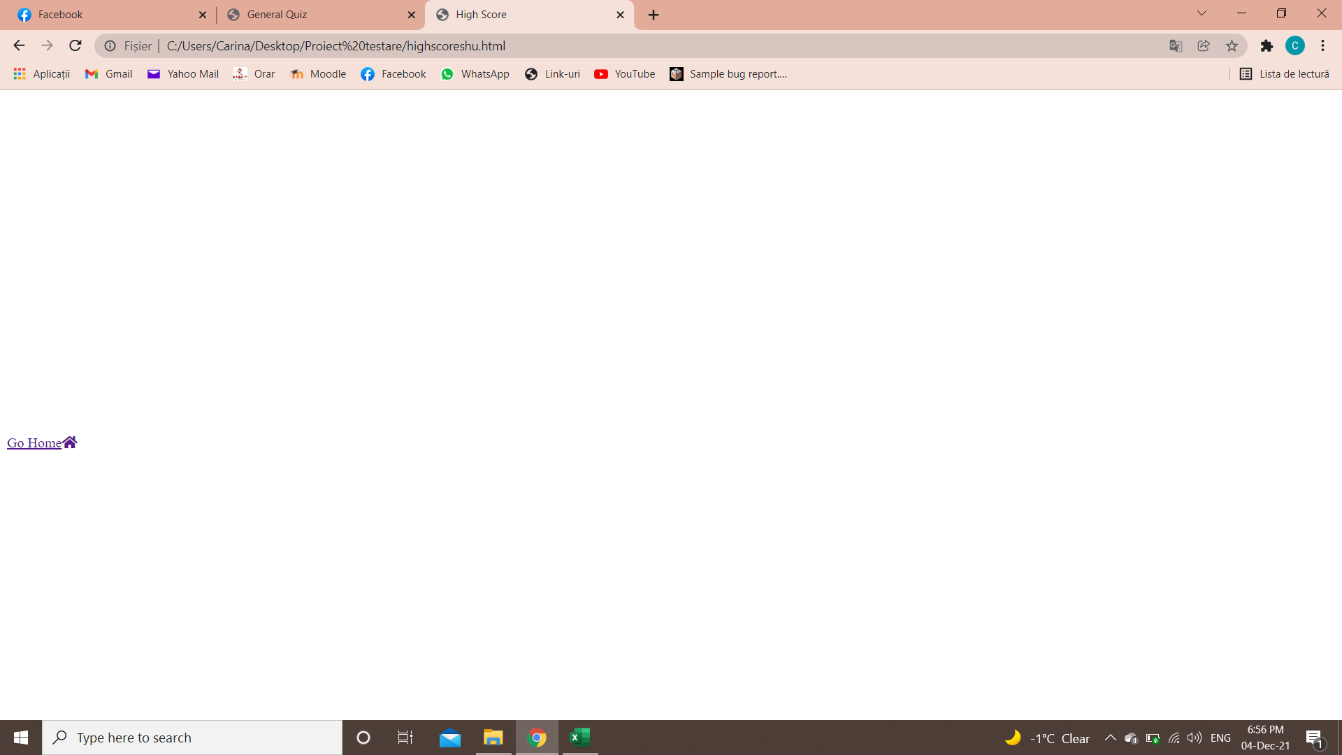

ER1-TC-Answer-1
INCIDENT(BUG) REPORT (#ER1-TC-Answer-1)

Data | 2021-12-03
Atribuit lui | Juca Oana
Raportat de | Nechita Carina
Denumire aplicatie | Quiz App
Versiune | 1
Modul functional | Answers |  | Flux(Scenariu) Testare | TS-Answers
 |  |  | Caz Testare | TC-Answer-1
Hardware | Laptop Asus, Proc: Intel(R) Core(TM) i7-10750H CPU @ 2.60GHz 2.59 GHz 8.00 GB RAM
Sistem operare | Windows 10 Pro, 64-bit
Gravitate eroare | MAJORA
 | MEDIE | X
 | MINORA
Status | DETECTAT | X
 | DESCHIS
 | REZOLVAT | X
 | INCHIS | X
Descriere | Indiferent de limba quiz-ului, la unele intrebari apare printre raspunsuri varianta "undefined"
Capturi ecran | 